Abumba
 |  |  | Страна бренда: Россия Сайт производителя: www.abumba.ru. Сайт (RU) бренда: www.abumba.ru |  |  |  |  | сумма по заказу: | ₽-
 |  |  |  |  |  |  |  |  | Остаток на 14.08.2026
 |  |  |  |  | АКЦИЯ!
Фото | Рейтинг продаж в категории | Наименование | Артикул | Штрихкод | РРЦ по акции | РРЦ обычная | Закупочная цена | Заказ (шт) | Сумма | Кол-во штук в коробке | Наличие
 |  | Коробки для хранения Abumba Home Животные
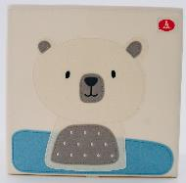 | Новинка 2026 | Коробка для хранения Abumba Home Животные, 32,5x32,5x32,5 см, Белый мишка. Арт. ABU-HB-3201 | ABU-HB-3201 | 4673752470764 | 995.00 ₽ | 995.00 ₽ | 663.33 ₽ |  | ₽- | 25 | В наличии
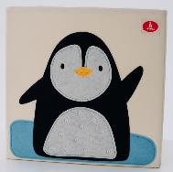 |  | Коробка для хранения Abumba Home Животные, 32,5x32,5x32,5 см, Пингвин. Арт. ABU-HB-3202 | ABU-HB-3202 | 4673752470771 | 995.00 ₽ | 995.00 ₽ | 663.33 ₽ |  | ₽- | 25 | В наличии
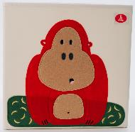 |  | Коробка для хранения Abumba Home Животные, 32,5x32,5x32,5 см, Горилла. Арт. ABU-HB-3203 | ABU-HB-3203 | 4673752470788 | 995.00 ₽ | 995.00 ₽ | 663.33 ₽ |  | ₽- | 25 | В наличии
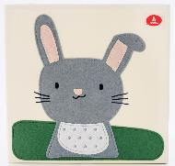 |  | Коробка для хранения Abumba Home Животные, 32,5x32,5x32,5 см, Зайчик. Арт. ABU-HB-3204 | ABU-HB-3204 | 4673752470795 | 995.00 ₽ | 995.00 ₽ | 663.33 ₽ |  | ₽- | 25 | В наличии
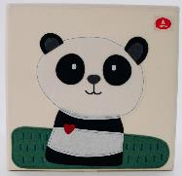 |  | Коробка для хранения Abumba Home Животные, 32,5x32,5x32,5 см, Панда. Арт. ABU-HB-3205 | ABU-HB-3205 | 4673752470801 | 995.00 ₽ | 995.00 ₽ | 663.33 ₽ |  | ₽- | 25 | В наличии
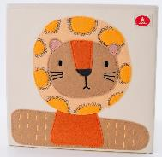 |  | Коробка для хранения Abumba Home Животные, 32,5x32,5x32,5 см, Лев. Арт. ABU-HB-3206 | ABU-HB-3206 | 4673752470818 | 995.00 ₽ | 995.00 ₽ | 663.33 ₽ |  | ₽- | 25 | Нет в наличии
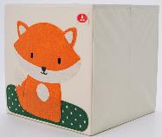 |  | Коробка для хранения Abumba Home Животные, 32,5x32,5x32,5 см, Лисёнок. Арт. ABU-HB-3207 | ABU-HB-3207 | 4673752470825 | 995.00 ₽ | 995.00 ₽ | 663.33 ₽ |  | ₽- | 25 | В наличии
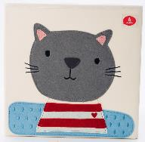 |  | Коробка для хранения Abumba Home Животные, 32,5x32,5x32,5 см, Котик. Арт. ABU-HB-3208 | ABU-HB-3208 | 4673752470832 | 995.00 ₽ | 995.00 ₽ | 663.33 ₽ |  | ₽- | 25 | Нет в наличии
 |  | Таймер Abumba
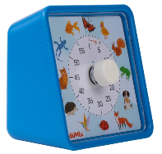 | Новинка 2026 | Таймер Abumba «Животные». Арт. ABU-EDU-01 | ABU-EDU-01 | 4673752471235 | 1,095.00 ₽ | 1,295.00 ₽ | 730.00 ₽ |  | ₽- | 100 | Нет в наличии
 |  | Игровой планшет Abumba Таппи
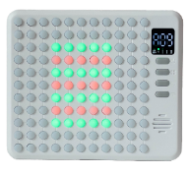 | Новинка 2025 | Игровой планшет Abumba Таппи 9 в 1, арт. ABU-PAD-1 | ABU-PAD-1 | 4673752471211 | 2,295.00 ₽ | 2,495.00 ₽ | 1,530.00 ₽ |  | ₽- | 60 | В наличии
 |  | Интерактивная игрушка Abumba Граммофон
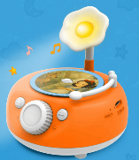 | Новинка 2025 | Музыкальная интерактивная игрушка Abumba Граммофон. Арт. ABU-GR-1 | ABU-GR-1 | 4673752471396 | 3,395.00 ₽ | 3,395.00 ₽ | 2,263.33 ₽ |  | ₽- | 20 | В наличии
 | Новинка 2026 | Дополнительный набор карточек Abumba со сказками для Граммофона. Арт. ABU-GR-2 | ABU-GR-2 | 4673752471402 | 895.00 ₽ | 895.00 ₽ | 596.67 ₽ |  | ₽- | 150 | В наличии
 |  | Фотоаппарат моментальной печати Abumba
 | Новинка 2025 | Фотоаппарат моментальной печати Abumba Лисёнок. Арт. ABU-CAM-01 | ABU-CAM-01 | 4673752471228 | 3,595.00 ₽ | 4,495.00 ₽ | 2,396.67 ₽ |  | ₽- | 30 | В наличии
 |  | Интерактивные книги Abumba Fingerbook®
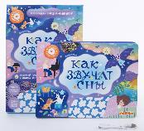 | Новинка 2026 | Интерактивная книга Abumba Fingerbook® «Как звучат сны». Арт. ABU-FING-07 | ABU-FING-07 | 9785605200260 | 1,995.00 ₽ | 2,395.00 ₽ | 1,330.00 ₽ |  | ₽- | 30 | В наличии
 | Новинка 2025 | Интерактивная книга Abumba Fingerbook® «Ум и Хрум». Арт. ABU-FING-08 | ABU-FING-08 | 9785605200277 | 1,995.00 ₽ | 2,395.00 ₽ | 1,330.00 ₽ |  | ₽- | 30 | В наличии
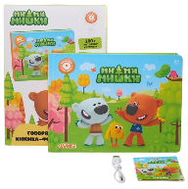 | Новинка 2025 | Интерактивная книга Abumba Fingerbook® «Ми-Ми-Мишки». Арт. ABU-FING-06 | ABU-FING-06 | 9785605200253 | 1,995.00 ₽ | 2,395.00 ₽ | 1,330.00 ₽ |  | ₽- | 30 | В наличии
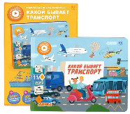 | Новинка 2025 | Интерактивная книга Abumba Fingerbook® «Какой бывает транспорт». Арт. ABU-FING-05 | ABU-FING-05 | 9785605200246 | 1,995.00 ₽ | 2,395.00 ₽ | 1,330.00 ₽ |  | ₽- | 30 | В наличии
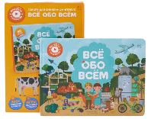 | 1 | Интерактивная книга Abumba Fingerbook® «Всё обо всём». Арт. ABU-FING-01 | ABU-FING-01 | 9785605200215 | 1,995.00 ₽ | 2,395.00 ₽ | 1,330.00 ₽ |  | ₽- | 30 | В наличии
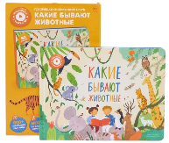 | 2 | Интерактивная книга Abumba Fingerbook® «Какие бывают животные». Арт. ABU-FING-02 | ABU-FING-02 | 9785605200208 | 1,995.00 ₽ | 2,395.00 ₽ | 1,330.00 ₽ |  | ₽- | 30 | В наличии
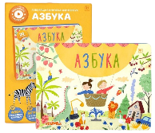 | 3 | Интерактивная книга Abumba Fingerbook® «Азбука». Арт. ABU-FING-03 | ABU-FING-03 | 9785605200222 | 1,995.00 ₽ | 2,395.00 ₽ | 1,330.00 ₽ |  | ₽- | 30 | В наличии
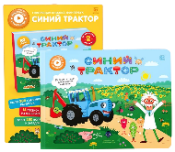 | 4 | Интерактивная книга Abumba Fingerbook® «Синий трактор». Арт. ABU-FING-04 | ABU-FING-04 | 9785605200239 | 1,995.00 ₽ | 2,395.00 ₽ | 1,330.00 ₽ |  | ₽- | 30 | В наличии
 |  | Игрушка Abumba Малыш Лисёнок F1
 | Новинка 2025 | Набор Abumba для игры и обучения «Весёлые приключения котят» (карты, карточки). Арт. ABU-FC-06 | ABU-FC-06 | 6954644603742 | 995.00 ₽ | 1,295.00 ₽ | 663.33 ₽ |  | ₽- | 24 | В наличии
 | 1 | Игрушка Abumba Малыш Лисёнок® F1, оранжевый. Арт. abuF1101 | abuF1101 | 6954644602721 | 5,595.00 ₽ | 5,995.00 ₽ | 3,730.00 ₽ |  | ₽- | 20 | В наличии
 | 2 | Набор карточек Abumba для игры и обучения «Животные». Арт. ABU-FC-01 | ABU-FC-01 | 6954644603186 | 495.00 ₽ | 695.00 ₽ | 330.00 ₽ |  | ₽- | 100 | Нет в наличии
 | 3 | Набор карточек Abumba для игры и обучения «Транспорт». Арт. ABU-FC-02 | ABU-FC-02 | 6954644603193 | 495.00 ₽ | 695.00 ₽ | 330.00 ₽ |  | ₽- | 100 | В наличии
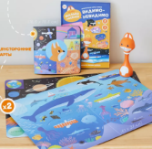 | 4 | Набор Abumba для игры и обучения «Видимо-невидимо» (карты, книжка). Арт. ABU-FC-04 | ABU-FC-04 | 6954644603360 | 895.00 ₽ | 1,195.00 ₽ | 596.67 ₽ |  | ₽- | 50 | В наличии
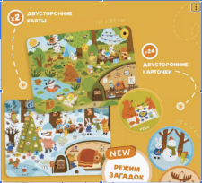 | 5 | Набор Abumba для игры и обучения «Времена года» (карты, карточки). Арт. ABU-FC-03 | ABU-FC-03 | 6954644603384 | 895.00 ₽ | 1,295.00 ₽ | 596.67 ₽ |  | ₽- | 50 | В наличии
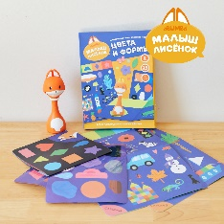 | 6 | Набор Abumba для игры и обучения «Цвета и формы» (карты, стикеры, книжка). Арт. ABU-FC-05 | ABU-FC-05 | 6954644603377 | 1,095.00 ₽ | 1,395.00 ₽ | 730.00 ₽ |  | ₽- | 50 | В наличии

 |  | *Скидки указаны при условии 100% предоплаты. Цены включают налоги. |  |  |  |  | ИТОГО ПО БРЕНДУ: | 0 шт. | ₽-

